상품제안서
고속 맥세이프 숏 스트랩 5000mAh+자석싸바리 굿즈 | 상품코드: S45001

 |  |  |  |  |  |  | 02-713-8555 | www.synergygift.co.kr
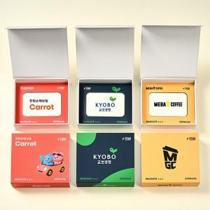

【상세/제작정보】

【인쇄/포장옵션】 | 슬리브+간지 풀컬러 / 포장불가능

【공급단가】 | 수량 | 30~ | 50~ | 100~ | 300~ | 1,000~
*VAT별도 | 단가 | 18,500원 | 17,900원 | 17,300원 | 16,600원 | 16,000원

【상품 URL】 | https://www.synergygift.co.kr:443/src/goods_detail.php?gdno=45001

